Capacidade de corrente
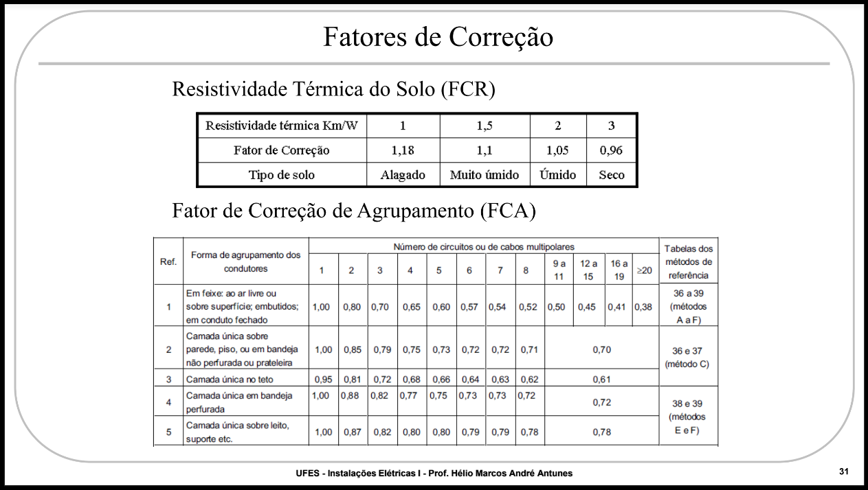
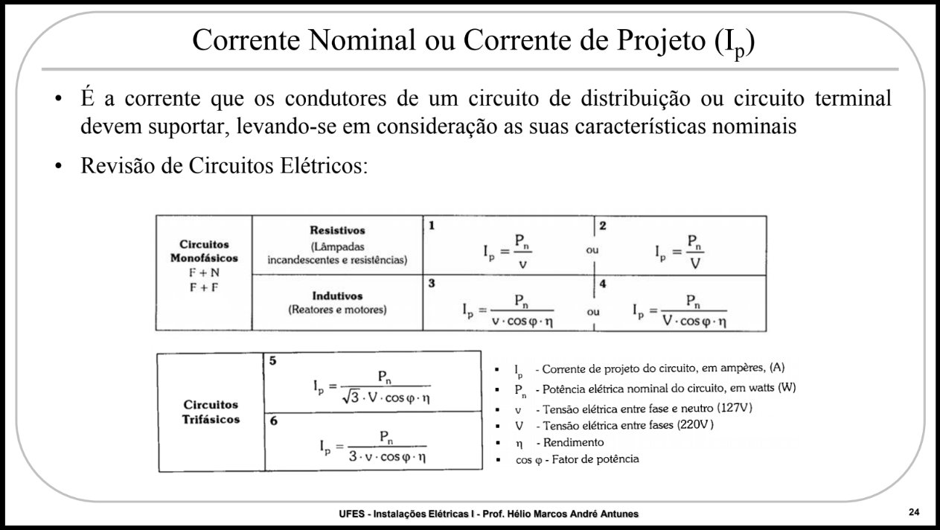
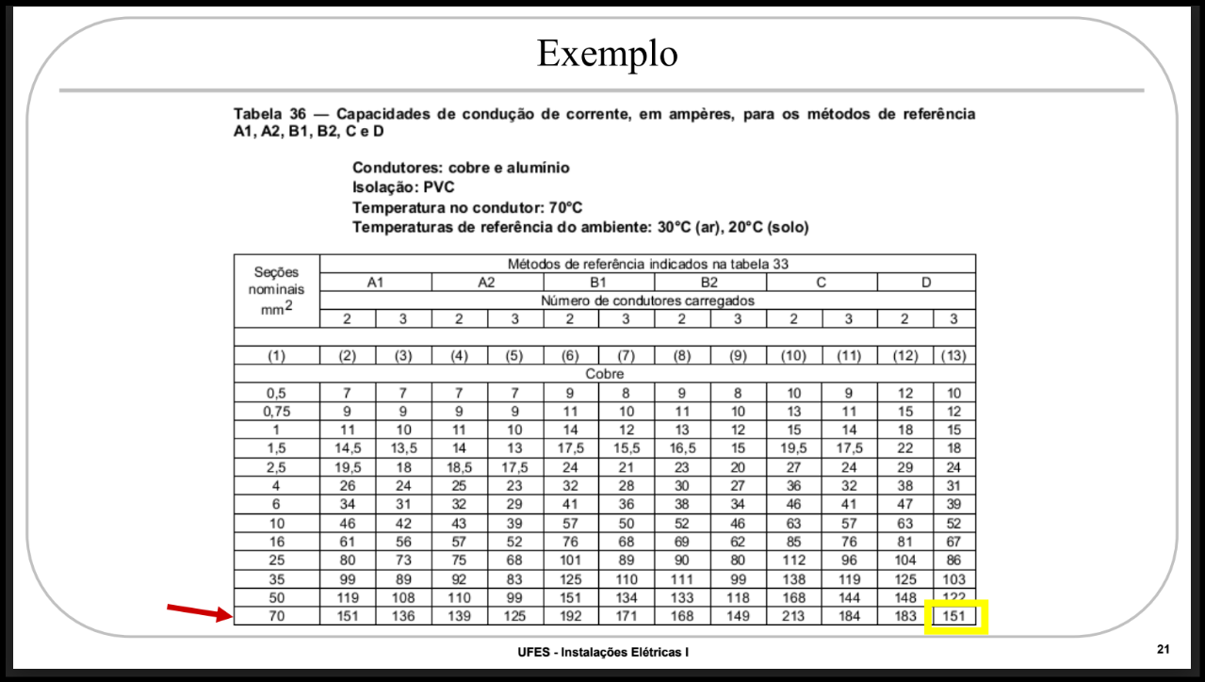
Circuito | Local de Utilização | Tomadas (TUG) [VA] |  | TUE | Pontos de Luz | Potencia Total [VA] | Tensão [V] | Corrente De Projeto [A] | FCA | FCR | FCT |  | Ic | Iz | [mm^2]
1 | Iluminação (quartos/sala) | 100 | 600 | - | 4 | 1000 | 127 | 7.874015748 | 0.5 | 1 | 1 | 15.7480315 | 17.5 | 8.75 | 1.5
2 | Iluminação (cozinha/banheiro/garagem) |  |  |  | 5 | 500 | 127 | 3.937007874 | 0.5 | 1 | 1 | 7.874015748 | 9 | 4.5 | 0.5
3 | Tomadas TUG (cozinha) | 1 | 3 | - | - | 1900 | 127 | 14.96062992 | 0.5 | 1 | 1 | 29.92125984 | 32 | 16 | 4
4 | Tomadas TUG (Área de Serviço/Garagem) | 1 | 3 | - | - | 1900 | 127 | 14.96062992 | 0.5 | 1 | 1 | 29.92125984 | 32 | 16 | 4
5 | Tomadas TUG (Sala+Quarto) | 8 |  | - | - | 800 | 127 | 6.299212598 | 0.6 | 1 | 1 | 10.49868766 | 11 | 6.6 | 0.75
6 | Tomadas TUG (Banheiro+Quartos) | 4 | 2 | - | - | 1600 | 127 | 12.5984252 | 0.5 | 1 | 1 | 25.19685039 | 32 | 16 | 4
7 | Tomada TUE (Chuveiro Suíte) |  |  | 1 | - | 5400 | 127 | 42.51968504 | 0.5 | 1 | 1 | 85.03937008 | 101 | 50.5 | 25
8 | Tomada TUE (Chuveiro do banheiro social) |  |  | 1 |  | 5400 | 127 | 42.51968504 | 0.5 | 1 | 1 | 85.03937008 | 101 | 50.5 | 25
9 | Tomada TUE (Banheira) |  |  | 1 |  | 6000 | 220 | 27.27272727 | 0.6 | 1 | 1 | 45.45454545 | 57 | 34.2 | 10
10 | Tomada TUE (Área de Serviço) |  |  | 1 | - | 2750 | 220 | 12.5 | 0.54 | 1 | 1 | 23.14814815 | 32 | 17.28 | 4
11 | Tomada TUE (Forno) |  |  | 1 |  | 2560 | 220 | 11.63636364 | 0.54 | 1 | 1 | 21.54882155 | 24 | 12.96
12 | Tomada TUE (Microondas) |  |  | 1 | - | 1740 | 220 | 7.909090909 | 0.54 | 1 | 1 | 14.64646465 | 17.5 | 9.45 | 1.5
13 | Tomada TUE (Ar-condicionado Suíte) |  |  | 1 | - | 1900 | 127 | 14.96062992 | 0.6 | 1 | 1 | 24.9343832 | 32 | 19.2 | 4
14 | Tomada TUE (Ar-condicionado Quarto) |  |  | 1 |  | 1900 | 127 | 14.96062992 | 0.54 | 1 | 1 | 27.70487022 | 32 | 17.28 | 4
15 | Reserva |  | 1 | - | - | 600 | 127 | 4.724409449 | 0.5 | 1 | 1 | 9.448818898 | 11 | 5.5 | 0.75
16 | Reserva |  | 1 | - | - | 600 | 127 | 4.724409449 | 0.5 | 1 | 1 | 9.448818898 | 11 | 5.5 | 0.75
17 | Reserva |  | 1 |  |  | 600 | 127 | 4.724409449 | 0.5 | 1 | 1 | 9.448818898 | 11 | 5.5 | 0.75
18 | Reserva |  | 1 |  |  | 600 | 127 | 4.724409449 | 0.5 | 1 | 1 | 9.448818898 | 11 | 5.5 | 0.75
19 | Alimentador | --- | --- | --- | --- | 37750 | 380 | 99.34210526 | 1 | 1 | 1 | 99.34210526 | 103 | 103 | FASE: 35 PE E NEUTRO: 25
 |  |  |  |  |  |  |  |  |  |  |  |  |  | 0
 |  |  |  |  |  |  |  |  |  |  |  |  |  | 0
 |  |  |  |  |  |  |  |  |  |  |  |  |  | 0
 |  |  |  |  |  |  |  |  |  |  |  |  |  | 0
 |  |  |  |  |  |  |  |  |  |  |  |  |  | 0
 |  |  |  |  |  |  |  |  |  |  |  |  |  | 0

Secção mínima
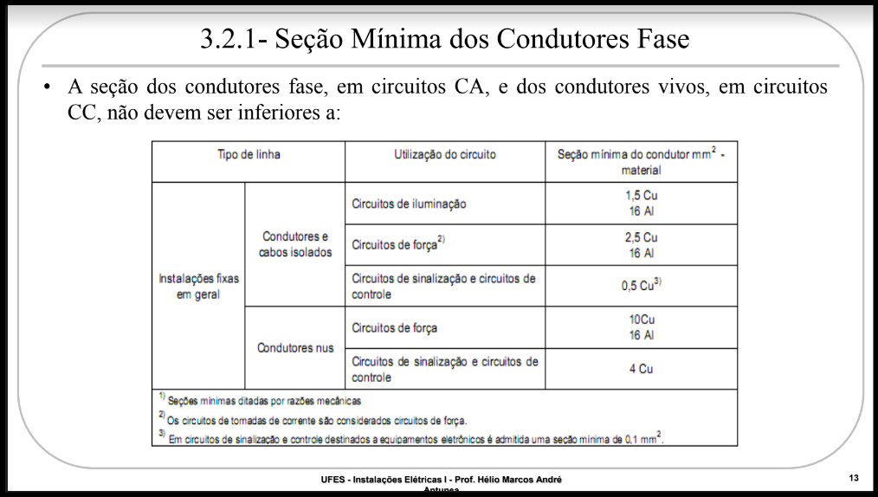
Circuito | Local de Utilização | Critério de secção mínima
1 | Iluminação (quartos/sala) | 2022-05-01
2 | Iluminação (cozinha/banheiro/garagem) | 2022-05-01
3 | Tomadas TUG (cozinha) | 2022-05-02
4 | Tomadas TUG (Área de Serviço/Garagem) | 2022-05-02
5 | Tomadas TUG (Sala+Quarto) | 2022-05-02
6 | Tomadas TUG (Banheiro+Quartos) | 2022-05-02
7 | Tomada TUE (Chuveiro Suíte) | 2022-05-02
8 | Tomada TUE (Chuveiro do banheiro social) | 2022-05-02
9 | Tomada TUE (Banheira) | 2022-05-02
10 | Tomada TUE (Área de Serviço) | 2.
11 | Tomada TUE (Forno) | 2022-05-02
12 | Tomada TUE (Microondas) | 2022-05-02
13 | Tomada TUE (Ar-condicionado Suíte) | 2022-05-02
14 | Tomada TUE (Ar-condicionado Quarto) | 2022-05-02
15 | Reserva | 2022-05-02
16 | Reserva | 2022-05-02
17 | Reserva | 2022-05-02
18 | Reserva | 2022-05-02
19 | Alimentador | ---

Eletrodutos
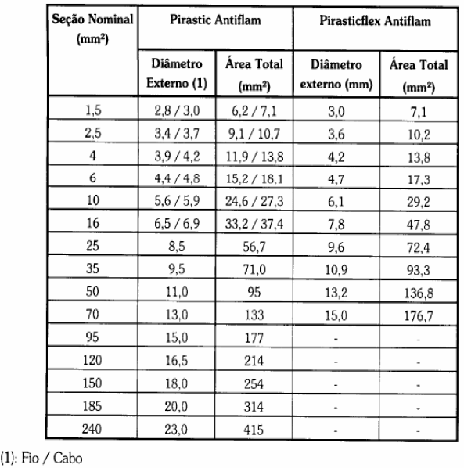
Duto | Dependência | Circuitos | N° de condutores (mm²) |  |  |  |  | Tx (Taxa de Ocupação) | ST - Seção total ocupada (mm) | Di - Diâmetro interno calculado (mm) | Di - Diâmetro Interno adotado (mm) | Diâmetro Externo Nominal (mm) | Referência de Rosca | L_real - Comprimento do trecho no autocad (m) | N - Número de Curvas de 90° no trecho | L_máx - Comprimento Máximo por Norma (m) | A - Aumento do Eletroduto | Referência de Rosca com aumento | Diâmetro Externo Nominal com aumento (mm)
 |  |  | 1.5 | 2.5 | 4 | 25 | 35
1 | Sala | 1,2,10,11,12 | 4 | 6 | 0 | 0 | 0 | 0.4 | 92.6 | 6.867371603 | 16 | 20 | '1/2'' | 2.4975 | 0 | 15 | 0 | '1/2'' | 20
2 | sala | 5 | 0 | 2 | 0 | 0 | 0 | 0.32 | 21.4 | 2.952819738 | 16 | 20 | '1/2'' | 1.8159 | 0 | 15 | 0 | '1/2'' | 20
3 | sala-garagem | 4.2 | 2 | 0 | 2 | 0 | 0 | 0.4 | 41.8 | 4.613953314 | 16 | 20 | '1/2'' | 3.9779 | 0 | 15 | 0 | '1/2'' | 20
4 | sala | 5 | 2 | 0 | 0 | 0 | 0 | 0.32 | 14.2 | 2.405327523 | 16 | 20 | '1/2'' | 2.1019 | 0 | 15 | 0 | '1/2'' | 20
5 | sala | 1 | 3 | 0 | 0 | 0 | 0 | 0.4 | 21.3 | 3.293630356 | 16 | 20 | '1/2'' | 2.3522 | 0 | 15 | 0 | '1/2'' | 20
6 | sala-cozinha | 2,3,4,10,11,12 | 2 | 6 | 4 | 0 | 0 | 0.4 | 133.6 | 8.24875271 | 16 | 20 | '1/2'' | 3.5476 | 0 | 15 | 0 | '1/2'' | 20
7 | sala | 1 | 3 | 0 | 0 | 0 | 0 | 0.4 | 21.3 | 3.293630356 | 16 | 20 | '1/2'' | 2.0862 | 0 | 15 | 0 | '1/2'' | 20
8 | sala-banheiro | 2,6;7 | 2 | 0 | 4 | 0 | 0 | 0.4 | 69.4 | 5.945177017 | 16 | 20 | '1/2'' | 3.6573 | 0 | 15 | 0 | '1/2'' | 20
9 | sala-circulação | 1,2,6,8 | 4 | 2 | 2 | 0 | 0 | 0.4 | 77.4 | 6.278494748 | 16 | 20 | '1/2'' | 2.8184 | 0 | 15 | 0 | '1/2'' | 20
10 | sala | 1.5 | 4 | 2 | 0 | 0 | 0 | 0.4 | 49.8 | 5.036162401 | 16 | 20 | '1/2'' | 1.9517 | 0 | 15 | 0 | '1/2'' | 20
11 | sala | 3,4,5,6,7,8 | 0 | 4 | 8 | 0 | 0 | 0.4 | 153.2 | 8.833126247 | 16 | 20 | '1/2'' | 2.377 | 0 | 15 | 0 | '1/2'' | 20
12 | sala | 5 | 0 | 2 | 0 | 0 | 0 | 0.32 | 21.4 | 2.952819738 | 16 | 20 | '1/2'' | 0.698 | 0 | 15 | 0 | '1/2'' | 20
13 | garagem | 4 | 0 | 0 | 2 | 0 | 0 | 0.32 | 27.6 | 3.353394051 | 16 | 20 | '1/2'' | 1.0347 | 0 | 15 | 0 | '1/2'' | 20
14 | garagem | 2 | 2 | 0 | 0 | 0 | 0 | 0.32 | 14.2 | 2.405327523 | 16 | 20 | '1/2'' | 1.8538 | 0 | 15 | 0 | '1/2'' | 20
15 | quarto | 5 | 0 | 2 | 0 | 0 | 0 | 0.32 | 21.4 | 2.952819738 | 16 | 20 | '1/2'' | 0.7751 | 0 | 15 | 0 | '1/2'' | 20
16 | quarto | 1,5,9,13,14 | 2 | 8 | 0 | 0 | 0 | 0.4 | 99.8 | 7.129356396 | 16 | 20 | '1/2'' | 2.6762 | 0 | 15 | 0 | '1/2'' | 20
17 | quarto | 5 | 0 | 2 | 0 | 0 | 0 | 0.32 | 21.4 | 2.952819738 | 16 | 20 | '1/2'' | 1.3182 | 0 | 15 | 0 | '1/2'' | 20
18 | quarto | 5 | 0 | 2 | 0 | 0 | 0 | 0.32 | 21.4 | 2.952819738 | 16 | 20 | '1/2'' | 1.0658 | 0 | 15 | 0 | '1/2'' | 20
19 | quarto | 13 | 0 | 2 | 0 | 0 | 0 | 0.32 | 21.4 | 2.952819738 | 16 | 20 | '1/2'' | 2.3579 | 0 | 15 | 0 | '1/2'' | 20
20 | quarto-banheiro_suíte | 2014-09-01 | 2 | 4 | 0 | 0 | 0 | 0.4 | 57 | 5.387936676 | 16 | 20 | '1/2'' | 2.3846 | 0 | 15 | 0 | '1/2'' | 20
21 | quarto | 5 | 0 | 2 | 0 | 0 | 0 | 0.32 | 21.4 | 2.952819738 | 16 | 20 | '1/2'' | 1.0968 | 0 | 15 | 0 | '1/2'' | 20
22 | quarto | 1 | 2 | 0 | 0 | 0 | 0 | 0.32 | 14.2 | 2.405327523 | 16 | 20 | '1/2'' | 2.0435 | 0 | 15 | 0 | '1/2'' | 20
23 | banheiro-suíte | 8 | 0 | 2 | 0 | 0 | 0 | 0.32 | 21.4 | 2.952819738 | 16 | 20 | '1/2'' | 0.5895 | 0 | 15 | 0 | '1/2'' | 20
24 | banheiro-suíte | 6 | 0 | 0 | 2 | 0 | 0 | 0.32 | 27.6 | 3.353394051 | 16 | 20 | '1/2'' | 1.8598 | 0 | 15 | 0 | '1/2'' | 20
25 | banheiro-suíte | 1 | 2 | 0 | 0 | 0 | 0 | 0.32 | 14.2 | 2.405327523 | 16 | 20 | '1/2'' | 1.1815 | 0 | 15 | 0 | '1/2'' | 20
26 | banheiro-suíte | 9 | 0 | 2 | 0 | 0 | 0 | 0.32 | 21.4 | 2.952819738 | 16 | 20 | '1/2'' | 1.2852 | 0 | 15 | 0 | '1/2'' | 20
27 | banheiro-suíte-circulação | 2014-08-06 | 0 | 4 | 2 | 0 | 0 | 0.4 | 70.4 | 5.98785651 | 16 | 20 | '1/2'' | 2.0647 | 0 | 15 | 0 | '1/2'' | 20
28 | circulação | 2 | 2 | 0 | 0 | 0 | 0 | 0.32 | 14.2 | 2.405327523 | 16 | 20 | '1/2'' | 0.5533 | 0 | 15 | 0 | '1/2'' | 20
29 | suíte | 1 | 2 | 0 | 0 | 0 | 0 | 0.32 | 14.2 | 2.405327523 | 16 | 20 | '1/2'' | 1.718 | 0 | 15 | 0 | '1/2'' | 20
30 | suíte | 6 | 0 | 0 | 2 | 0 | 0 | 0.32 | 27.6 | 3.353394051 | 16 | 20 | '1/2'' | 1.0436 | 0 | 15 | 0 | '1/2'' | 20
31 | suíte | 14 | 0 | 2 | 0 | 0 | 0 | 0.32 | 21.4 | 2.952819738 | 16 | 20 | '1/2'' | 1.9691 | 0 | 15 | 0 | '1/2'' | 20
32 | suíte | 6 | 0 | 0 | 2 | 0 | 0 | 0.32 | 27.6 | 3.353394051 | 16 | 20 | '1/2'' | 1.0934 | 0 | 15 | 0 | '1/2'' | 20
33 | suíte | 6 | 0 | 0 | 2 | 0 | 0 | 0.32 | 27.6 | 3.353394051 | 16 | 20 | '1/2'' | 1.2595 | 0 | 15 | 0 | '1/2'' | 20
34 | suíte | 6 | 0 | 0 | 2 | 0 | 0 | 0.32 | 27.6 | 3.353394051 | 16 | 20 | '1/2'' | 1.0249 | 0 | 15 | 0 | '1/2'' | 20
35 | suíte-circulação | 2014-06-01 | 2 | 2 | 2 | 0 | 0 | 0.4 | 63.2 | 5.673402479 | 16 | 20 | '1/2'' | 3.1578 | 0 | 15 | 0 | '1/2'' | 20
36 | banheiro | 2 | 2 | 0 | 0 | 0 | 0 | 0.32 | 14.2 | 2.405327523 | 16 | 20 | '1/2'' | 0.8263 | 0 | 15 | 0 | '1/2'' | 20
37 | banheiro | 6 | 0 | 0 | 2 | 0 | 0 | 0.32 | 27.6 | 3.353394051 | 16 | 20 | '1/2'' | 0.6592 | 0 | 15 | 0 | '1/2'' | 20
38 | banheiro | 7 | 0 | 0 | 2 | 0 | 0 | 0.32 | 27.6 | 3.353394051 | 16 | 20 | '1/2'' | 0.8375 | 0 | 15 | 0 | '1/2'' | 20
39 | cozinha | 3 | 0 | 0 | 2 | 0 | 0 | 0.32 | 27.6 | 3.353394051 | 16 | 20 | '1/2'' | 1.4108 | 0 | 15 | 0 | '1/2'' | 20
40 | cozinha | 3 | 0 | 0 | 2 | 0 | 0 | 0.32 | 27.6 | 3.353394051 | 16 | 20 | '1/2'' | 1.8351 | 0 | 15 | 0 | '1/2'' | 20
41 | cozinha | 3 | 0 | 0 | 2 | 0 | 0 | 0.32 | 27.6 | 3.353394051 | 16 | 20 | '1/2'' | 1.7603 | 0 | 15 | 0 | '1/2'' | 20
42 | cozinha | 12 | 0 | 2 | 0 | 0 | 0 | 0.32 | 21.4 | 2.952819738 | 16 | 20 | '1/2'' | 1.3172 | 0 | 15 | 0 | '1/2'' | 20
43 | cozinha | 11 | 0 | 2 | 0 | 0 | 0 | 0.32 | 21.4 | 2.952819738 | 16 | 20 | '1/2'' | 0.6995 | 0 | 15 | 0 | '1/2'' | 20
44 | cozinha | 3 | 0 | 0 | 2 | 0 | 0 | 0.32 | 27.6 | 3.353394051 | 16 | 20 | '1/2'' | 1.3386 | 0 | 15 | 0 | '1/2'' | 20
45 | cozinha | 2 | 2 | 0 | 0 | 0 | 0 | 0.32 | 14.2 | 2.405327523 | 16 | 20 | '1/2'' | 1.6852 | 0 | 15 | 0 | '1/2'' | 20
46 | cozinha-área_serviço | 2010-04-02 | 2 | 2 | 2 | 0 | 0 | 0.4 | 63.2 | 5.673402479 | 16 | 20 | '1/2'' | 3.1103 | 0 | 15 | 0 | '1/2'' | 20
47 | área_serviço | 2 | 2 | 0 | 0 | 0 | 0 | 0.32 | 14.2 | 2.405327523 | 16 | 20 | '1/2'' | 0.1706 | 0 | 15 | 0 | '1/2'' | 20
48 | área_serviço | 4 | 0 | 0 | 2 | 0 | 0 | 0.32 | 27.6 | 3.353394051 | 16 | 20 | '1/2'' | 0.7485 | 0 | 15 | 0 | '1/2'' | 20
49 | área_serviço | 10 | 0 | 2 | 0 | 0 | 0 | 0.32 | 21.4 | 2.952819738 | 16 | 20 | '1/2'' | 0.6004 | 0 | 15 | 0 | '1/2'' | 20
50 | área_serviço | 4 | 0 | 0 | 2 | 0 | 0 | 0.32 | 27.6 | 3.353394051 | 16 | 20 | '1/2'' | 0.7164 | 0 | 15 | 0 | '1/2'' | 20
51 | área_serviço | 4 | 0 | 0 | 2 | 0 | 0 | 0.32 | 27.6 | 3.353394051 | 16 | 20 | '1/2'' | 0.8394 | 0 | 15 | 0 | '1/2'' | 20
52 | Alimentador | 19 | 0 | 0 | 0 | 1 | 3 | 0.4 | 269.7 | 11.71994377 | 16 | 20 | '1/2'' | 5.4134 | 0 | 15 | 0 | '1/2'' | 20

